Hoja1
INTERPOLACION POR SPLINE

Los datos de crecimiento del maíz en Achocalla fueron recolectados bajo condiciones controladas,
midiendo la altura de las plantas en días específicos después de la siembra (DDS). Los datos utilizados son los siguientes:

Para x=60 dias

# | T | B = a | b | c | d | h
0 | 15 | 20 | 2.0089327692 | 2.5211314518E-16 | -3.970119626E-05 | 15 | h0 | para calcular T= 60
1 | 30 | 50 | 1.9821344617 | -0.0017865538317 | 0.0001985059813 | 15 | h1
2 | 45 | 80 | 2.0625293841 | 0.0071462153268 | -0.00030768427101 | 30 | h2 | S3(x) = a3 +b3 (x- x3) +c3(x-x3)^2 + d3 (x-x3) ^3 |  |  | 110.75458392
3 | 75 | 140 | 1.660554772 | -0.020545369064 | -8.4626234133E-05 | 15 | h3 | S1(x) = a1 +b1 (x- x1) +c1(x-x1)^2 + d1 (x-x1) ^3 |  |  | 113.2157969
4 | 90 | 160 | 0.98707099201 | -0.0243535496 | 0.00027059499556 | 30 | h4
5 | 120 | 175 |  | 0
 | 60 | 110.75458392

 | S0(x) = a0 +b0 (x- x0) +c0(x-x0)^2 + d0 (x-x0) ^3

 | S1(x) = a1 +b1 (x- x1) +c1(x-x1)^2 + d1 (x-x1) ^3
 | S2(x) = a2 +b2 (x- x2) +c2(x-x2)^2 + d2 (x-x2) ^3
 | S3(x) = a3 +b3 (x- x3) +c3(x-x3)^2 + d3 (x-x3) ^3

 | S4(x) = a4 +b4 (x- x4) +c4(x-x4)^2 + d4 (x-x4) ^3

calcular los ci's |  | A c = b'

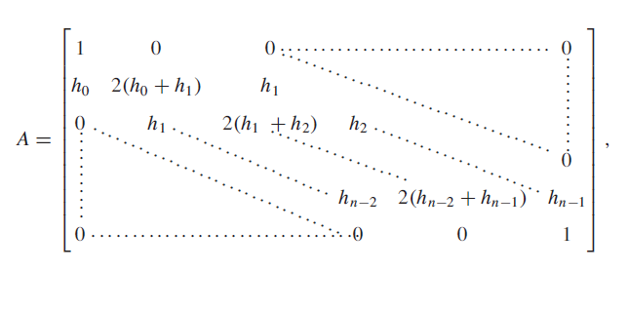
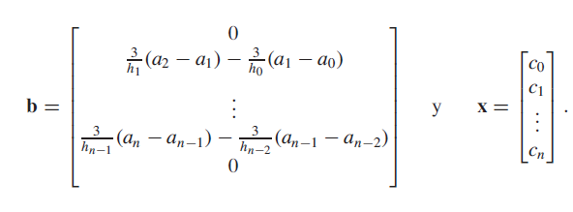

 |  | 1 | 0 | 0 | 0 | 0 | 0 |  |  | 0
 |  | 15 | 60 | 15 | 0 | 0 | 0 |  |  | 0
 | A= | 0 | 15 | 90 | 30 | 0 | 0 |  | b'= | 0
 |  | 0 | 0 | 30 | 90 | 15 | 0 |  |  | -2
 |  | 0 | 0 | 0 | 15 | 90 | 30 |  |  | -2.5
 |  | 0 | 0 | 0 | 0 | 0 | 1 |  |  | 0

 | inv(A) | 1 | 5.0885221962E-18 | -1.2952601954E-17 | -1.20274161E-16 | -4.6259292693E-18 | 8.881784197E-17 |  |  | 2.5211314518E-16
 |  | -0.26234132581 | 0.017489421721 | -0.0032910202163 | 0.0011283497884 | -0.00018805829807 | 0.0056417489422 |  |  | -0.0017865538317
 |  | 0.049365303244 | -0.0032910202163 | 0.013164080865 | -0.0045133991537 | 0.00075223319229 | -0.022566995769 |  | c=inv(A) * b' | 0.0071462153268
 |  | -0.016925246827 | 0.0011283497884 | -0.0045133991537 | 0.012976022567 | -0.0021626704278 | 0.064880112835 |  |  | -0.020545369064
 |  | 0.0028208744711 | -0.00018805829807 | 0.00075223319229 | -0.0021626704278 | 0.011471556182 | -0.34414668547 |  |  | -0.0243535496
 |  | 0 | 0 | 0 | 0 | 0 | 1 |  |  | 0

 | calcular los di's

$$d_{j}$$
 |  | (cj+1 - cj )/ 3hj

 | d0= | (c1-c0) / 3h0 |  | -3.970119626E-05
 | d1= | (c2-c1)/ 3h1 |  | 0.0001985059813
 | d2= | (c3-c2) / 3h2 |  | -0.00030768427101
 | d3 | (c4-c3)/ 3h3 |  | -8.4626234133E-05
 | d4 | (c5-c4)/ 3h4 |  | 0.00027059499556

 | calcular los bi's

 | b0= | (1/h0)(a1- a0) - (h0/3)(2c0+c1) |  |  | 2.0089327692
 | b1= | (1/h1)(a2-a1) - (h1/3)(2c1+c2) |  |  | 1.9821344617
 | b2= | (1/h2)(a3-a2) - (h2/3)(2c2+c3) |  |  | 2.0625293841
 | b3= | (1/h3)(a4-a3) - (h3/3)(2c3+c4) |  |  | 1.660554772
 | b4= | (1/h4)(a5-a4) - (h4/3)(2c4+c5) |  |  | 0.98707099201

Para x=105 dias

# | T | B = a | b | c | d | h
0 | 15 | 20 | 2.0089327692 | 2.5211314518E-16 | -3.970119626E-05 | 15 | h0 | para calcular T= 105
1 | 30 | 50 | 1.9821344617 | -0.0017865538317 | 0.0001985059813 | 15 | h1
2 | 45 | 80 | 2.0625293841 | 0.0071462153268 | -0.00030768427101 | 30 | h2 | S3(x) = a3 +b3 (x- x3) +c3(x-x3)^2 + d3 (x-x3) ^3 |  |  | 169.04090268
3 | 75 | 140 | 1.660554772 | -0.020545369064 | -8.4626234133E-05 | 15 | h3 | S1(x) = a1 +b1 (x- x1) +c1(x-x1)^2 + d1 (x-x1) ^3 |  |  | 272.35543018
4 | 90 | 160 | 0.98707099201 | -0.0243535496 | 0.00027059499556 | 30 | h4
5 | 120 | 175 |  | 0
 | 105 | 169.04090268

